이미지_점형열교
X
y
X
y
번호 | DB유형 | 제품명 | 제조사 | 구조유형 | 열교유형 | 이미지_열교구조유형 | 이미지_고정유형
TBA_001 | 표준 | 일반앙카 | IPAZEB | 콘크리트조 | 직접고정
TBA_002 | 표준 | 단열앙카 | IPAZEB | 콘크리트조 | 직접고정
X
y
TBA_003 | 표준 | 일반앙카 | IPAZEB | 콘크리트조 | 트러스(점형)
X
y
TBA_004 | 표준 | 단열앙카 | IPAZEB | 콘크리트조 | 트러스(점형)
X
y
TBA_005 | 인증 | 개발 파스너 A | ㈜ 비타건축 | 콘크리트조 | 트러스(점형)
y
TBA_006 | 인증 | 개발 파스너 B | ㈜ 비타건축 | 콘크리트조 | 직접고정

이미지_선형열교
번호 | DB유형 | 제품명 | 제조사 | 구조유형 | 열교유형 | 이미지_열교구조유형 |  | 이미지_고정유형
TBS_001 | 표준 | 금속스터드 | IPAZEB | 경량철골조 | 금속스터드 | 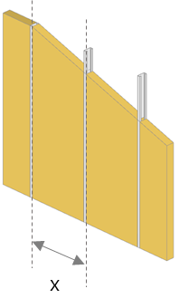 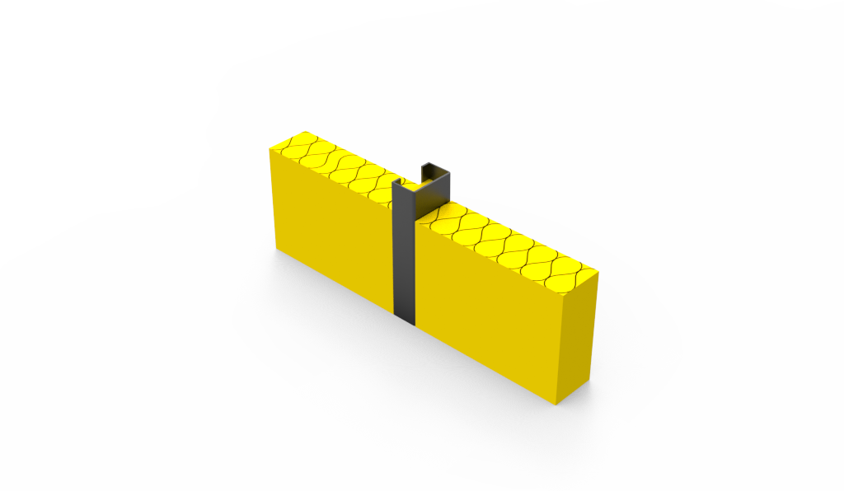
TBS_002 | 표준 | 덧댐≤50_금속스터드 | IPAZEB | 경량철골조 | 금속스터드 | 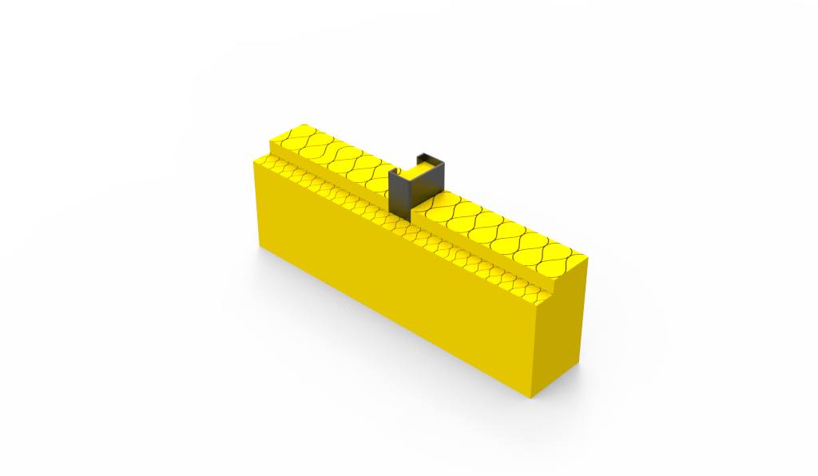
TBS_003 | 표준 | 덧댐>50_금속스터드 | IPAZEB | 경량철골조 | 금속스터드 | 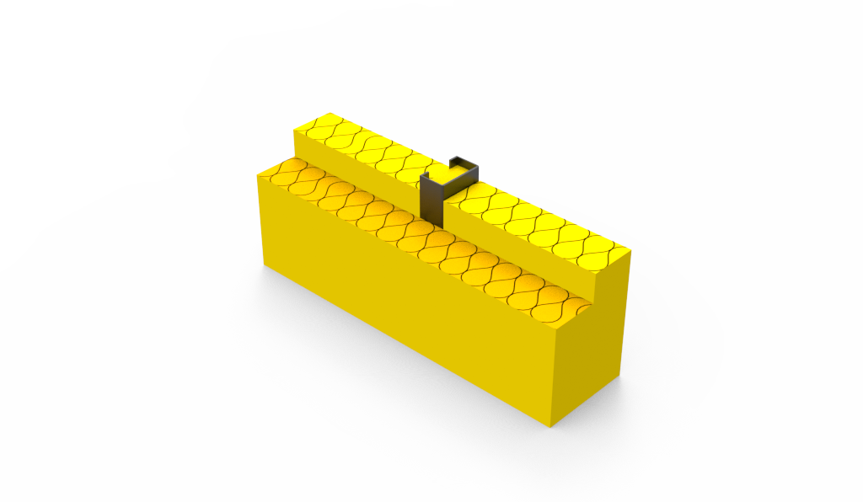
TBS_004 | 표준 | 단열패널 | IPAZEB | 경량철골조 | 단열패널 | 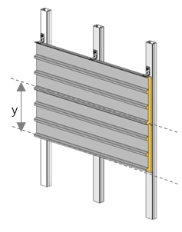 |  | 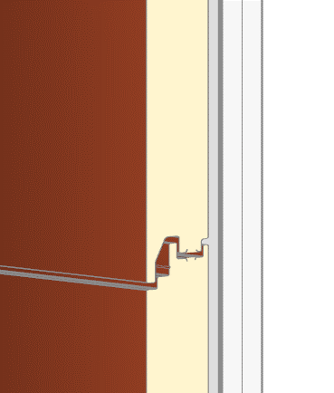
TBS_005 | 표준 | 목재스터드 | IPAZEB | 목구조 | 목재스터드 | 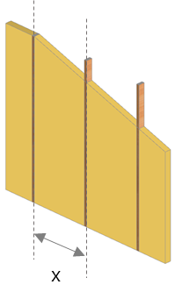 | 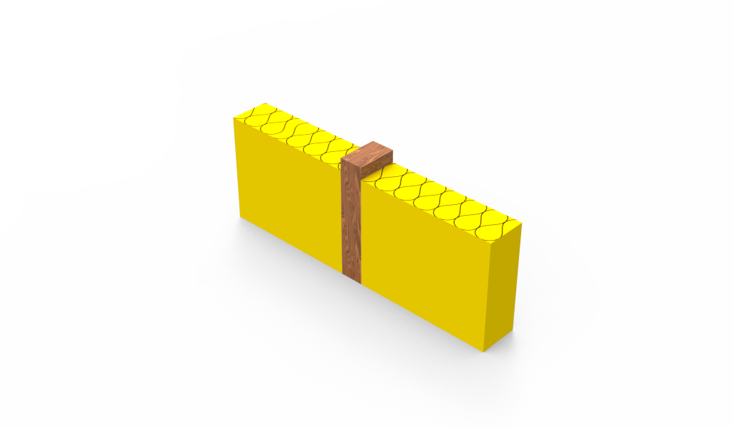
TBS_006 | 표준 | 덧댐≤50_목재스터드 | IPAZEB | 목구조 | 목재스터드 |  | 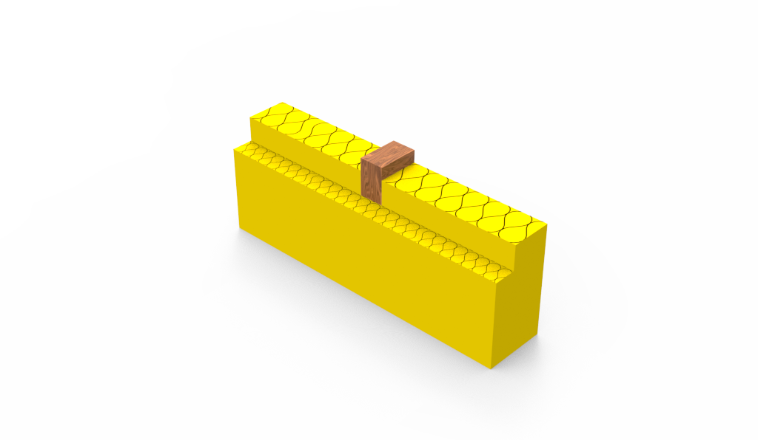
TBS_007 | 표준 | 덧댐>50_목재스터드 | IPAZEB | 목구조 | 목재스터드 |  | 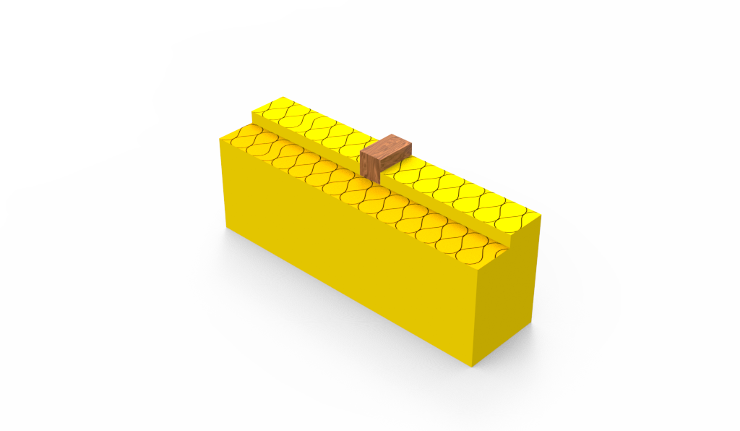
x
TBS_008 | 표준 | 금속트러스 | IPAZEB | 콘크리트조 | 트러스(선형) | 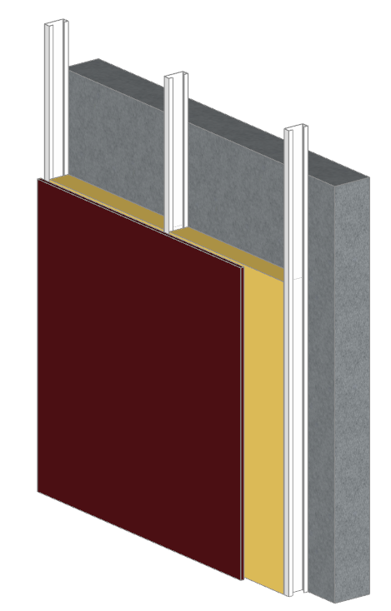 | 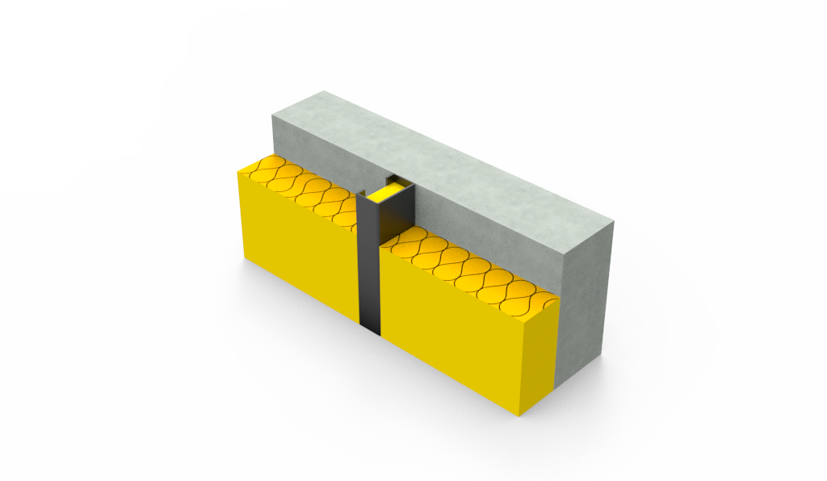
x
TBS_009 | 표준 | 목재트러스 | IPAZEB | 콘크리트조 | 트러스(선형) | 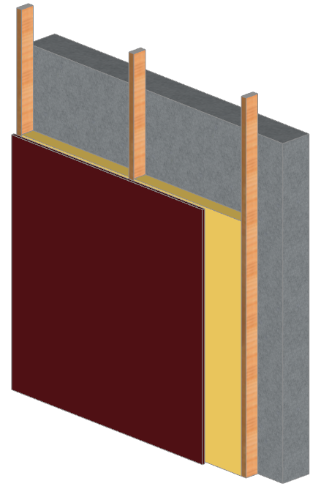 | 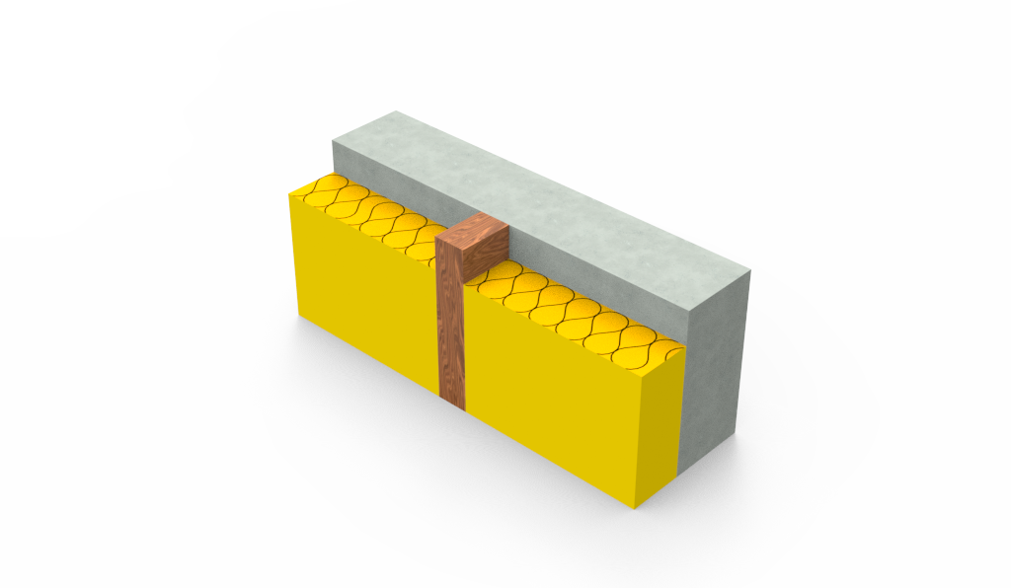
X
y
TBS_010 | 표준 | 금속스터드(내) | IPAZEB | 콘크리트조 | 내단열 |  | 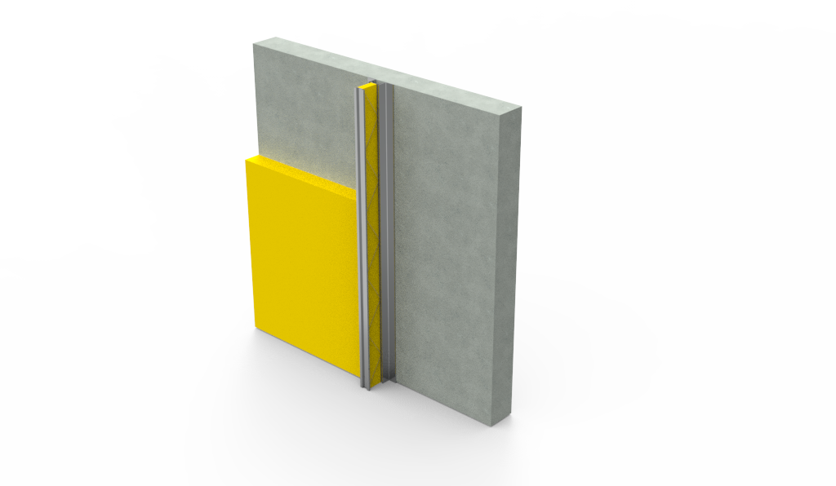
TBS_011 | 표준 | 목재스터드(내) | IPAZEB | 콘크리트조 | 내단열 | 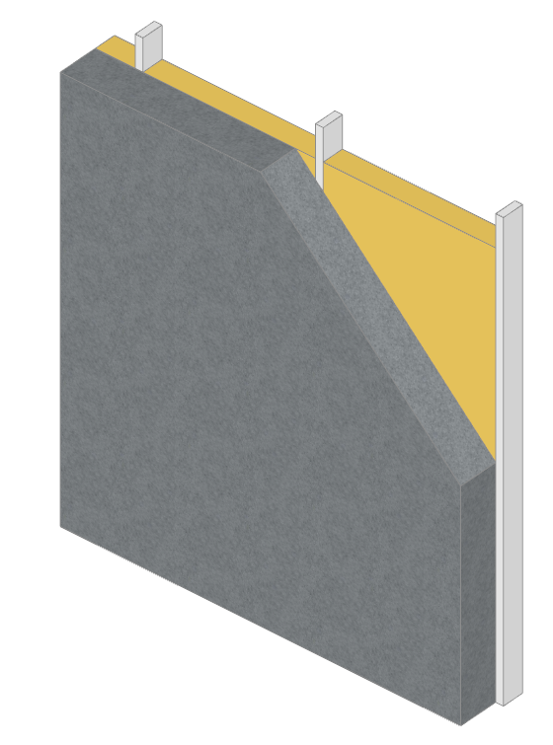 | 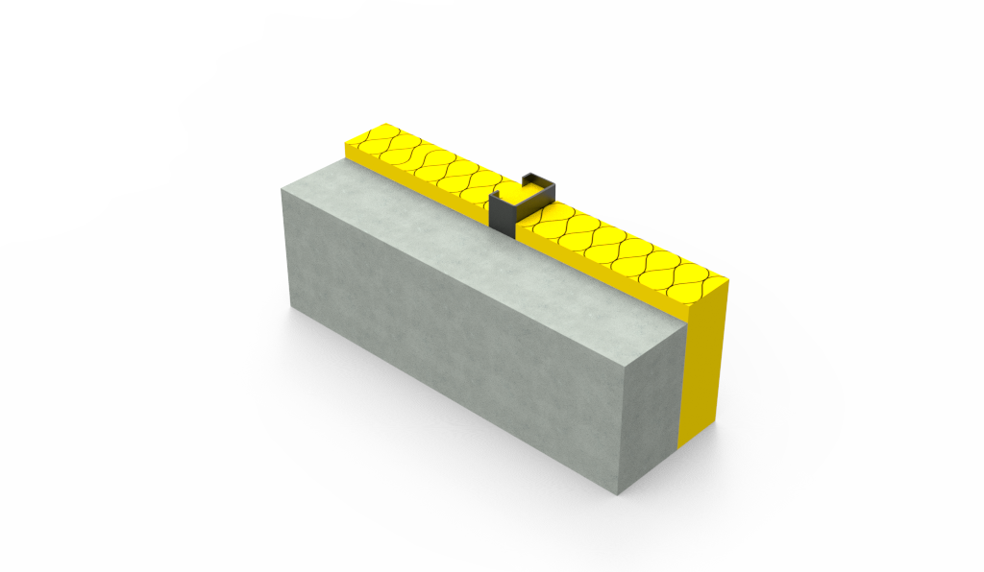
TBS_012 | 인증 | 티푸스STUD | 티푸스코리아 | 콘크리트조 | 트러스(선형) |  | 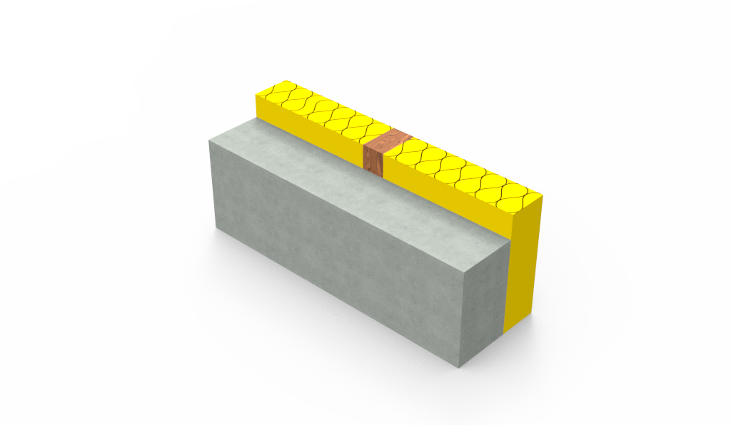

이미지_외벽유형
번호 | 외벽유형 | 이미지
11 | 기존외벽 | 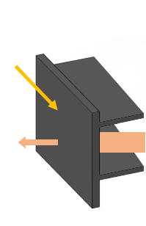
12 | 신규 | 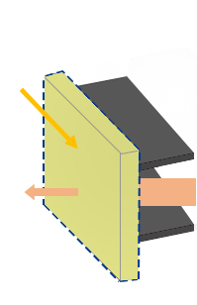
13 | 철거 후 신규
14 | 외부덧댐 | 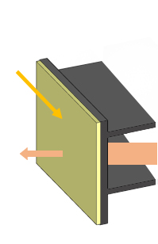
15 | 내부덧댐 | 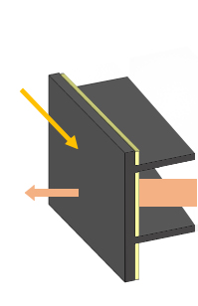
16 | 커튼월덧댐 | 